交付申請提出書類チェックシート
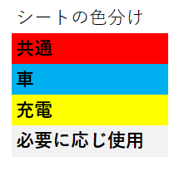
令和８年度 滋賀県産業支援プラザ 次世代自動車普及促進事業補助金 交付申請書 提出書類チェックシート
 |  |  |  | このシートは共通です。全員提出してください。
項目 | 提出区分 | チェック | 備考
メール提出先：
jisedai2026@shigaplaza.or.jp
（公財）滋賀県産業支援プラザ
CO2ネットゼロ支援課
〇 共通
本チェックシート | 必須 |  | ・チェックシートも提出して下さい。
交付申請書 | 必須 |  | ・様式第１号（1）について必要な箇所が漏れなく記入できていること。
請求書等のコピー | 必須 |  | ・請求書、注文書、売買契約書等の書類で、申請者名と販売会社名の記載があること。 ・一般社団法人次世代自動車振興センターが実施する補助金の対象車種・充電設備型式 一覧に記載されている車名・グレード・型式が確認できること。 ・本体購入価格および支払金額全額が確認できること。支払金額は、最終的に確定し、 実際に支払った額であること。 ・下取金額・下取車のリサイクル預託金返金額を新車購入に充当する分は、現金支払分とは 別に明記されていること。（ リサイクル預託金相当額通知書等でも可） ・充電設備の設置において、他の工事と併せて行った場合、本事業にかかった 経費（設備費、工事費）が明確にわかるよう記載があること。 ・リース契約の場合は不要だが、リース契約書等契約の詳細（期間、金額、支払い明細、その他契約内容詳細）のわかるものが必要。

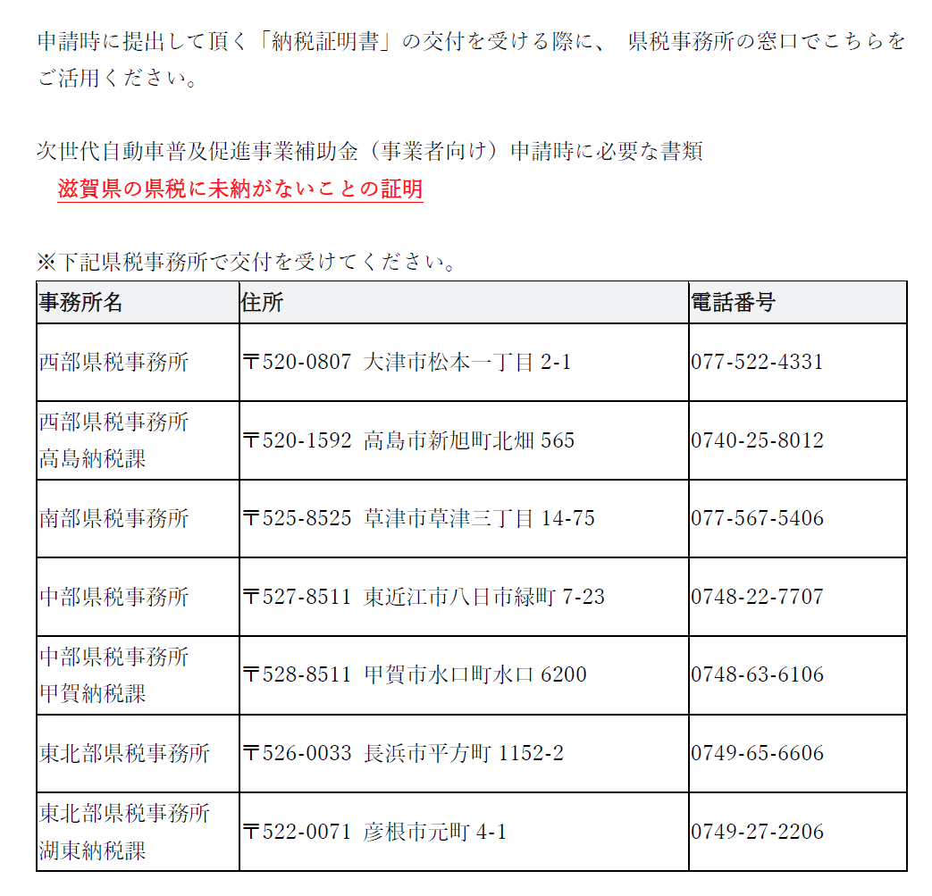
領収書のコピー | 必須 |  | ・領収書の宛名が申請者と同一名義であること。 ・振込み等で領収書がない場合は、金融機関発行の振込証明書（振込金受取書等）でも可と する。（入金証明書の類は領収書として扱えません。） ・金額が購入車両・設備本体以外のものも区分けせずに記載されている場合は、本体の支払 額がわかる内訳明細表を添付すること。 ・代金の全額分に相当する領収書が複数枚に分かれる場合は、複数枚の領収書を添付すること。 ・所有権留保付ローンで購入した分は、販売会社からローン会社等宛ての領収書でカッコ書きの併記で申請者の氏名が記載されていること。申請時に全ての代金の支払いが完了していない場合は領収書に代えて、販売業者と申請者で締結された今後全額支払うことが明記された契約書の写し及び約款の写しを提出すること。 ・クレジットカード払いで領収書がない場合は、当補助金申請用に作成すること。 ・リース契約の場合は不要だが、リース契約書等契約の詳細（期間、金額、支払い明細、その他契約内容詳細）のわかるものが必要。

履歴事項全部証明書 （原本をデータ化したもの） | 法人のみ |  | ・直近３か月以内に取得されたもの。 （その後登記事項に変更があった場合は、最新のもの） 【次世代自動車のリースの場合】使用者の分が必要。 【充電設備のリースの場合】使用者、リース会社両方の分が必要。
住民票の写し（原本をデータ化したもの） | 個人事業主のみ |  | ・直近３か月以内に取得されたもの。 （その後居住地等に変更があった場合は、最新のもの） ・本籍およびマイナンバーが記載されていないもの 【次世代自動車のリースの場合】使用者の分が必要。 【充電設備のリースの場合】使用者、リース会社両方の分が必要。
納税証明書（原本をデータ化したもの） | 必須 |  | ・県税の納税証明書（滋賀県知事が発行したもの） ・直近３か月以内に取得されたもの。 ・「県税に未納がないこと。」の証明 【次世代自動車のリースの場合】使用者の分が必要。 【充電設備のリースの場合】使用者、リース会社両方の分が必要。
事業を行っていることを証明できる書類 | 個人事業主のみ |  | ・昨年度の確定申告書(第１表）、HPの写し等、事業を行っていることがわかるもの
振込口座が確認できる 書類 | 必須 |  | ・振込先口座の通帳のコピー、または振込先口座のキャッシュカードのコピー （金融機関名、口座番号・名義がわかるもの）
(他の補助金利用の場合)国等の補助金額の確認ができる書類 | 必要に応じて |  | ・国等の補助金を利用または利用予定の場合は、「額の確定通知」等のコピー
〇 次世代自動車
交付申請書 | 必須 |  | ・様式第１号（2）について必要な箇所が漏れなく記入できていること。
自動車検査証のコピー | 必須 |  | ・初度登録（新規登録） 時のものを提出すること。 ・申請までの間に登録番号変更を行った場合は、変更後のもののみで可。 ・「自動車検査証」と「自動車検査証記録事項」の両方を提出すること。
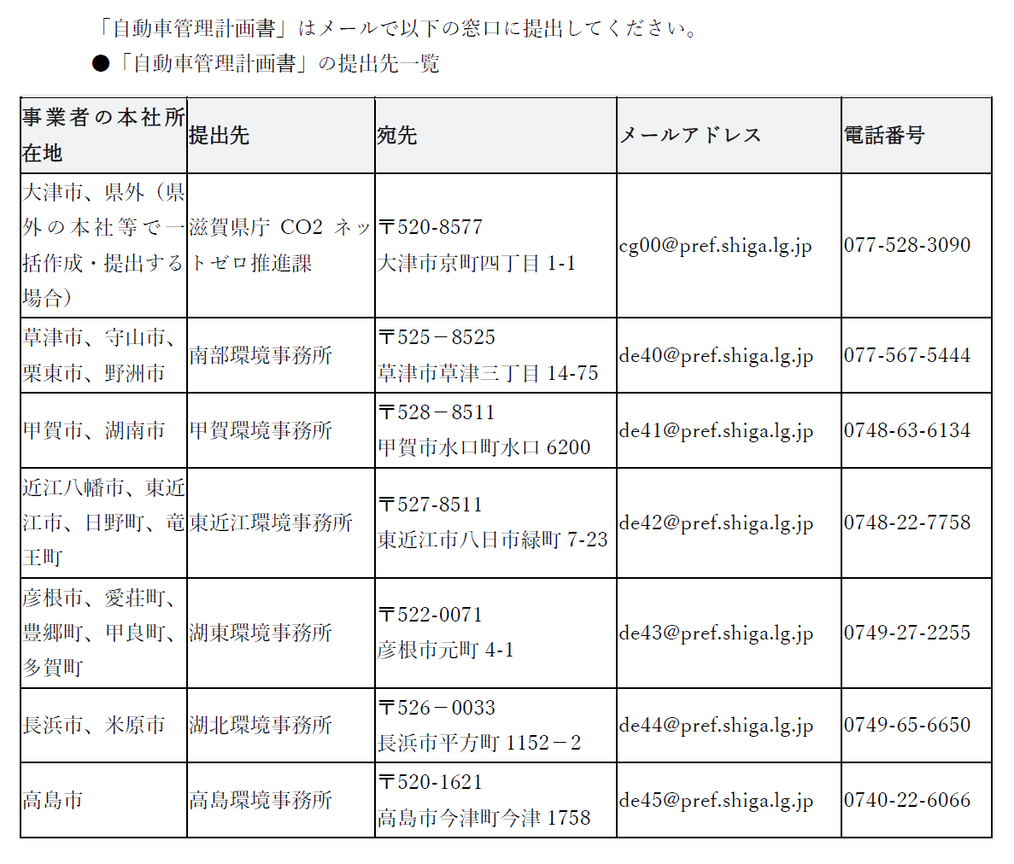
自動車管理計画書のコピーおよび受付完了メールを出力したもの | 必須 |  | ・滋賀県庁CO2ネットゼロ推進課もしくは環境事務所に提出し、受付されたもの。 ・滋賀県庁CO2ネットゼロ推進課もしくは環境事務所から受信した 「受付完了のメール」を印刷したものを添付すること。
リース契約書等のコピー | 必要に応じて |  | ・契約が申請者（使用者）とリース会社であること。 ・一般社団法人次世代自動車振興センターが実施する補助金の対象車両一覧に記載されている車名・グレード・型式が確認できること。 ・リース契約の詳細（期間、金額、支払い明細、その他契約内容詳細）のわかるもの。
 |  |  | （裏面あり）
〇 充電設備
交付申請書 | 必須 |  | ・様式第１号（3）①、②について必要な箇所が漏れなく記入できていること。
仕様書 | 必須 |  | ・仕様書、またはパンフレットの写し等、性能が確認できるもの
平面図 | 必須 |  | ・敷地全体と、設置個所についてわかるもの （敷地が広い場合は、全体図と事業実施箇所の２枚に分けても可）
充電設備設置後の要部写真 | 必須 |  | ・充電設備全体が写っていること
取得財産管理台帳 | 必須 |  | ・事業者にて設備を管理する台帳を作成していない場合は、 参考用式）取得財産管理台帳 に本申請分に関する台帳を作成して提出すること
保証書のコピー | 必須 |  | ・充電設備のメーカーが発行する保証書又はメーカーが認めた第三者の発行する保証書 ・保証書がない場合は「納品出荷証明書」でも可
設置における承諾書 | 必要に応じて |  | ・充電設備を設置する土地が借地の場合は、土地・建物等の賃貸借契約書および所有者が充電設備の設置を許諾していることが分かる書類の写しを提出すること。（土地の利用に関する許諾および充電設備の保有義務 期間（５年間）以上において設置することの許諾を土地所有者から得ることが必要です。）
管理組合における 議事録、または 登記事項証明書 | 必要に応じて |  | ・分譲済みマンション等における導入の申請であって、法人でない管理組合の場合は総会の議事録等、法人の管理組合は登記事項証明書を提出すること。
「自動車管理計画書」についてはこちら（県HP）をご覧ください。
https://www.pref.shiga.lg.jp/ippan/kankyoshizen/ondanka/13582.html
(充電設備リースの場合)リース契約書等のコピー | 必要に応じて |  | ・契約が申請者（リース会社）と使用者であること。 ・一般社団法人次世代自動車振興センターが実施する補助金の対象充電設備一覧に記載されている車名・グレード・型式が確認できること。 ・リース契約の詳細（期間、金額、支払い明細、その他契約内容詳細）のわかるもの。
(充電設備リースの場合)貸与料金明細書 | 必要に応じて |  | ・補助金相当額がリース料金の低減により使用者に還元されていることがわかる書類
その他必要な書類 | 必要に応じて |  | ・商業施設、宿泊施設等において、充電設備を公共用充電のために設置する場合は、 要領書 別表③のにおける要件⑤～⑦が分かる資料を提出すること。
その他必要な書類 | 必要に応じて | － | ・補助要件を確認できない場合や記載事項の確認が必要である場合等、 追加資料を求めることがあります。

１(1)共通
様式第１号（第５条第１項関係）（１）

 |  |  |  |  |  |  |  |  |  |  |  |  |  |  | 提出日 |  |  | 令和 |  |  | 年 |  | 月 | 日 | このシートは共通です。全員提出してください。
 | 公益財団法人 滋賀県産業支援プラザ
 | 理事長 高橋 祥二郎 様

 | 令和8年度 次世代自動車普及促進事業補助金交付申請書

 |  | 次のとおり標記補助金の交付を受けたいので、令和8年度滋賀県産業支援プラザ次世代自動車普及促進事業補助金交付要領第５条の規定により、関係書類を添えて申請します。 なお、この申請にあたり同要領第３条各号のいずれかに該当する事実が判明したときは、同要領第9条の規定に基づき補助金等の交付の決定の全部または一部を取り消されても、何ら異議の申立てを行いません。

 | １ 申請者情報

 |  | 郵便番号 |  |  |  |  |  | 住所
 |  | フリガナ
 |  | 法人名称 ※ 個人事業主の 場合は事業主名
 |  | 代表者役職 |  |  |  |  |  |  |  |  |  | 代表者氏名
 |  | 申請担当者 |  | 所属部署 または役職 |  |  |  |  |  |  |  | 担当者氏名
 |  |  |  | 電話番号 |  |  |  |  |  |  |  | ﾒｰﾙｱﾄﾞﾚｽ

 | ２ 販売店・施行業者等担当者（代理申請の場合）

 |  | 郵便番号 |  |  |  |  |  | 住所
 |  | 会社名 |  |  |  |  |  |  |  |  |  |  |  | 店舗名 ・部署
 |  | フリガナ |  |  |  |  |  |  |  |  | 電話番号
 |  | 氏名 |  |  |  |  |  |  |  |  | ﾒｰﾙｱﾄﾞﾚｽ
 |  | 販売店・施行業者等担当者が、申請者に替わり、申請に関する一切の連絡先となることを希望する場合は、以下をチェックしてください。
 |  |  |  | 販売店・施行業者等担当者が、手続代行者として、助成金申請に関する一切の窓口となることを希望します。

 | ３ 申請内容

 |  |  |  | 次世代自動車の導入 |  |  |  |  |  |  |  |  | 充電インフラの整備

 |  |  |  |  |  |  |  |  |  |  |  |  |  |  |  |  |  |  |  |  |  | （裏面あり）

 | ４ 補助金振込先（※口座名義人は、必ず申請者と同一としてください。）

 |  | 金融機関コード |  |  |  | 金融機関名 |  |  |  | 支店コード |  | 支店名 |  |  |  |  |  | 預金種別 （該当に☑）
 |  | (数字４ケタ) |  |  |  |  |  |  |  | (数字３ケタ)
 |  |  |  |  |  |  |  |  |  |  |  |  |  |  |  |  |  |  | 普通 |  |  | 当座
 |  | 口座番号 |  |  |  |  | 口座名義人（カタカナ）

国等の補助金を利用または利用予定の場合は、「額の確定通知」等もご提出お願いします。
 | ５ 確認事項
 | ① | 国等の補助金利用有無 |  |  |  |  |  | 利用した、利用予定 |  |  |  |  |  |  |  | 利用していない、利用しない予定
 |  | 補助金利用の場合、その金額 |  |  |  |  |  |  | 車両分 |  |  |  |  |  |  |  |  | 円
 |  |  |  |  |  |  |  |  | 充電設備本体分 |  |  |  |  |  |  |  |  | 円
 | ② | この補助金をどこで知りましたか？（複数選択可）
 |  |  |  | ① | 金融機関から |  |  |  |  | ② | 販売店・施工業者から |  |  |  |  |  |  |  | ③ | 他事業者から
 |  |  |  | ④ | 他団体から（商工会等） |  |  |  |  |  |  |  | ⑤ | プラザHPから
 |  |  |  | ⑥ | その他（ |  |  |  |  |  |  | ）
 |  |  | ※①～④を選択した場合は名称を記載してください（ |  |  |  |  |  |  |  |  |  |  |  |  |  |  |  |  |  |  |  | ）
 | ③ | 車を購入した方にお聞きします。充電設備は設置しましたか？
 |  |  |  | ①次年度以降、設置予定 |  |  |  |  |  | ②設置済み |  |  |  |  |  |  | ③今後も設置予定はない
 | ④ | 設置予定はないと回答した方にお聞きします。どんな場所で充電されますか？
 |  |  |  | ①近隣充電スポット |  |  |  |  |  | ②その他（ |  |  |  |  |  |  |  |  |  |  |  |  | ）

 | ６ 事務局記入欄

１(2)車
様式第１号（第５条第１項関係）（２） 次世代自動車の導入

６ 申請車両・申請金額

 | メーカー名 |  | 車名 |  | グレード |  | 型式 |  | 車台番号 |  |  | ＥＶ／ ＰＨＶ／ FCV | 助成金額

下取車がある場合は、「下取車入庫証明書」（下取車ありの場合のシート）も入力し、提出してください。
1 |  |  |  |  |  |  |  |  |  |  |  |  |  | 円
2 |  |  |  |  |  |  |  |  |  |  |  |  |  | 円
3 |  |  |  |  |  |  |  |  |  |  |  |  |  | 円
4 |  |  |  |  |  |  |  |  |  |  |  |  |  | 円
5 |  |  |  |  |  |  |  |  |  |  |  |  |  | 円
対象車両の確認はこちら（https://www.cev-pc.or.jp/）
（一社）次世代自動車振興センターHPへ飛びますので、
「CEV補助金」クリック後
「補助対象車両一覧」をクリックしてください
車名・グレード・型式は、CEV補助金（国補助）の補助対象車両一覧の記載と完全に一致させてください。 |  |  |  |  |  | 申請車両数 |  | 0 |  | 台 | 交付申請額合計 |  |  | 円

※補助金額は、１台あたり以下の表のとおり

ＥＶ／ ＰＨＶ |  | 100,000円 | ＦＣＶ | 200,000円

７ 申請要件の確認

 | 私は、以下の申請要件等の内容を確認し、了承しました。 ・滋賀県産業支援プラザ次世代自動車普及促進事業補助金交付要領の内容を了解し、 当補助金交付申請書等の提出書類一式について責任を持ち、虚偽・不正の記入が一切ないこと。

 | ５ 事務局記入欄

１(3)①充電
様式第１号（第５条第１項関係）（3）① 充電インフラの整備

 | 8 事業実施個所等について

●区分が「商業施設・宿泊施設等」
→区分の詳細を「公共用」か「公共用以外」、どちらかを選択してください。
●区分が「マンション等」
→区分の詳細を「分譲済み」か「賃貸等」、どちらかを選択してください。
 |  | 実施箇所の名称等
 |  | 郵便番号 |  |  | 住所
 |  | 名称
 |  | 区分 | 商業施設・宿泊施設等 |  |  |  |  |  |  | 事務所・工場等 |  |  | マンション等
 |  | 区分の詳細 | 公共用 |  |  | 公共用以外 |  |  |  |  |  |  |  | 分譲済み |  |  | 賃貸等
 |  | その他具体的な実施箇所の概要（駐車場区画数、施設を利用する人数・形態等）

土地の使用権原が「賃借」の場合は、
「土地利用に関する許諾書」をご提出お願いします。
 |  | 実施箇所である土地の所有者氏名等
 |  | 郵便番号 |  |  | 住所
 |  | 氏名
 |  | 申請者の土地の使用権原 | 所有 |  |  |  |  |  | 賃借 |  | その他（ |  |  |  |  |  |  | ）

 | 9 充電設備について
 |  | 種別 | メーカー |  |  |  |  | 型式 |  |  |  |  | 設置基数
 |  |  |  |  |  |  |  |  |  |  |  |  |  |  |  | 台
 |  |  |  |  |  |  |  |  |  |  |  |  |  |  |  | 台

 | 10 | 事業実施期間
 |  | 着工日 |  | 年 |  | 月 |  |  | 日 | 施工完了日 |  | 年 |  |  | 月 |  | 日

 | 11 充電設備の運用方法について

 |  | 料金徴収 | なし |  |  |  |  |  | あり
 |  | (料金徴収について「あり」の場合、以下を記入)
 |  | 料金額 |  |  | 円 |  | 徴収方法
 |  | 運用日 |  |  |  |  | 運用時間
 |  | その他具体的な運用方法（利用者の申し出から充電完了までの手順）

１(3)②充電
項目ごと、税抜き金額を入力してください。
様式第１号（第５条第１項関係） （３）②充電インフラの整備

 | 12 支出について

 |  | 支出（税抜き） |  |  |  |  |  | （単位：円） | 【補助金額の計算】

 |  | 補助対象事業 | 普通充電設備 | 急速充電設備 | 支出額 | 内訳 | 備考 |  |  | 上限額
 |  | 購入費 |  |  | 0 |  |  |  |  | 普通 | 急速
 |  | 設置工事費 |  |  | 0 |  |  |  | ①台数 | 0 | 0 |  | 台数による計算
 |  | その他 |  |  | 0 |  |  |  | ②金額 | 0 | 0 |  | 「購入費」による計算
 |  | 合計 | 0 | 0 | 0 |  |  |  |  | 0 | 0 | 0 | ①、②のうち金額の低いものの合計

 | 13 交付申請金額

 |  |  | 0 |  | 円

 | 14 申請要件の確認

 |  | 私は、以下の申請要件等の内容を確認し、了承しました。 ・滋賀県産業支援プラザ次世代自動車普及促進事業補助金交付要領の内容を了解し、当補助金交付申請書等の提出書類一式について責任を持ち、虚偽・不正の記入が一切ないこと。

参考）充電_取得財産管理台帳
参考様式 |  |  |  | 事業者名
 |  |  |  |  |  |  |  | ※自社にて財産管理台帳を作成していない場合に使用してください
取得財産等管理台帳

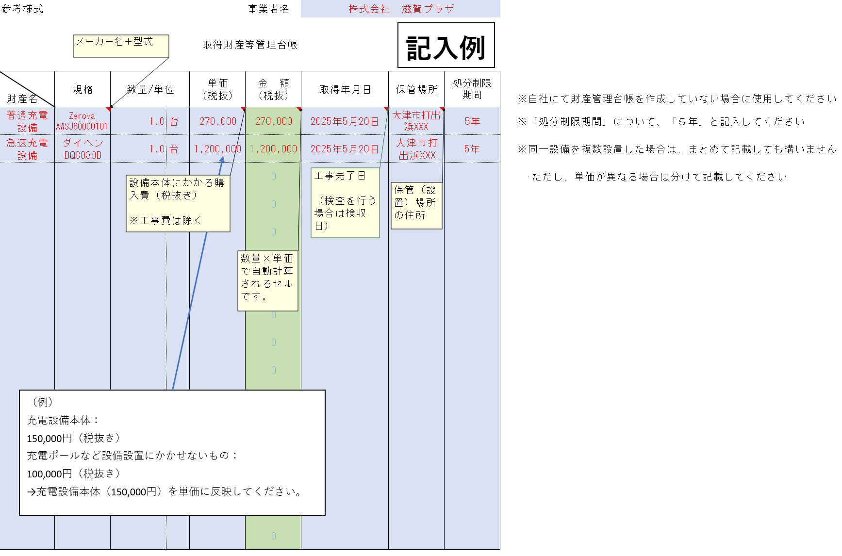
 | 規格 | 数量/単位 | 単価 （税抜） | 金 額 （税抜） | 取得年月日 | 保管場所 | 処分制限 期間
財産名
 |  |  |  | 0
 |  |  |  | 0
 |  |  |  | 0
 |  |  |  | 0
 |  |  |  | 0
 |  |  |  | 0
 |  |  |  | 0
 |  |  |  | 0
 |  |  |  | 0
 |  |  |  | 0
 |  |  |  | 0
 |  |  |  | 0
 |  |  |  | 0
 |  |  |  | 0
 |  |  |  | 0
 |  |  |  | 0

充電_リースの場合
 |  |  |  |  |  |  |  | 令和 年 月 日 |  |  | 別表４（第１４条関係）
 |  | 貸与料金の算定根拠明細書 |  |  |  |  |  |  |  |  | 下表に該当しない車両等の場合は個別に判断する。
 |  |  |  |  |  |  |  |  |  |  | 区分・種類 | 処分制限期間 (※１) | 月数換算（カ月）
 |  |  | ＜リース会社＞ |  |  |  |  |  |  |  | 急速充電設備 | ５年 | 60
 |  |  | 住 所 |  |  |  |  |  |  |  | 普通充電設備 | ５年 | 60
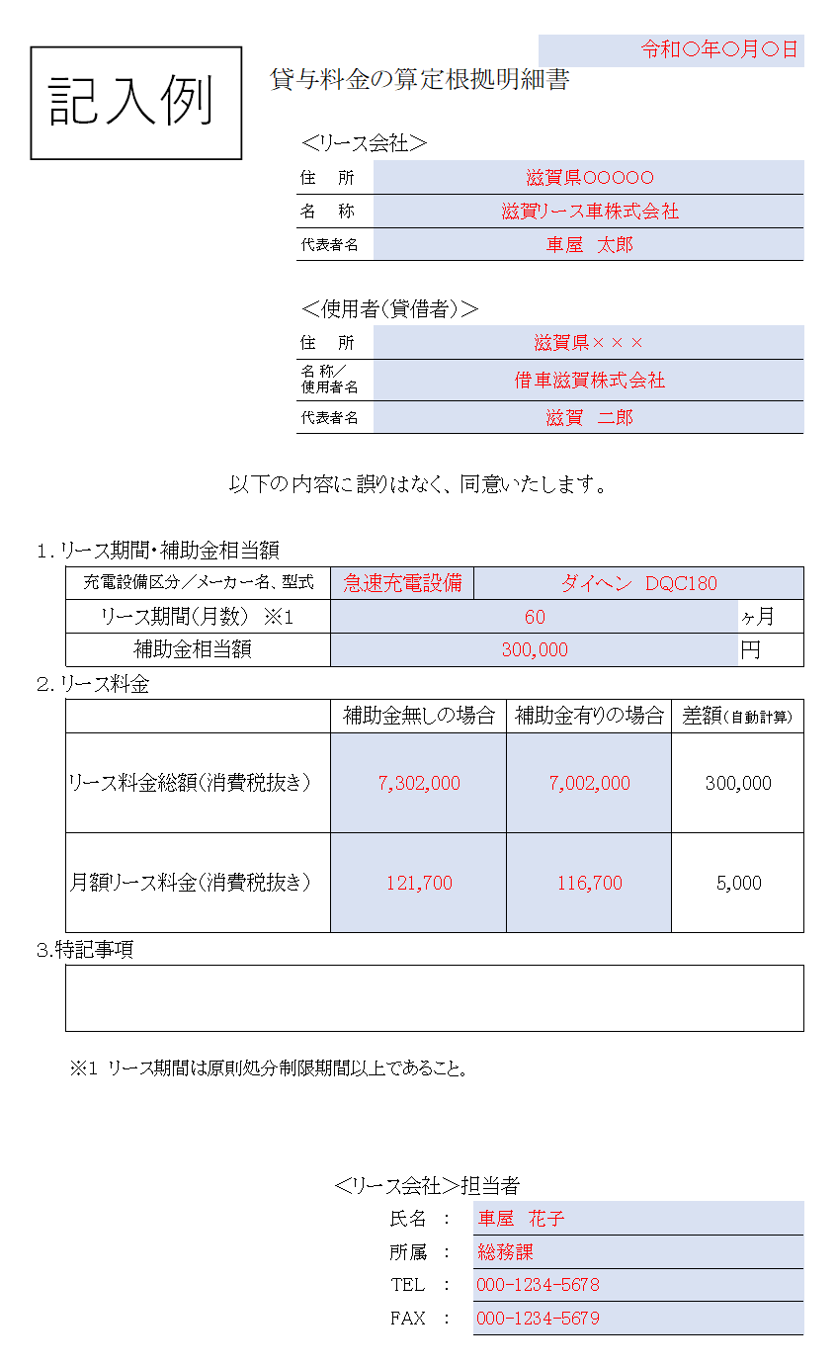
 |  |  | 名 称
 |  |  | 代表者名
※充電設備のリースの場合のみ提出
 |  |  | ＜使用者（貸借者）＞
 |  |  | 住 所
 |  |  | 名 称／ 使用者名
 |  |  | 代表者名

以下の内容に誤りはなく、同意いたします。
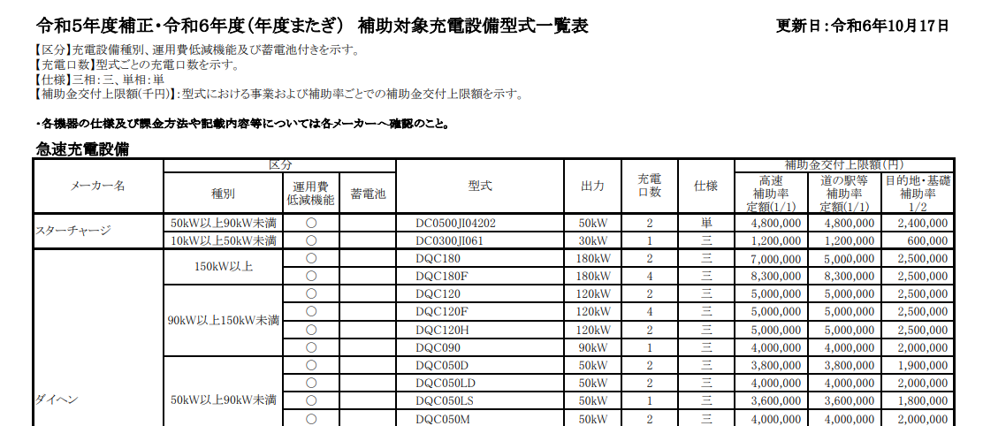
※一般社団法人 次世代自動車振興センターHP（https://www.cev-pc.or.jp/）
補助対象充電設備一覧 より引用
１．リース期間・補助金相当額
 | 充電設備区分／メーカー名、型式
 | リース期間（月数） ※１ |  |  |  |  |  |  |  |  | ヶ月
 | 補助金相当額 |  |  |  |  |  |  |  |  | 円
２．リース料金
 |  |  |  | 補助金無しの場合 |  |  | 補助金有りの場合 |  | 差額
 | リース料金総額（消費税抜き） |  |  |  |  |  |  |  | 0

 | 月額リース料金（消費税抜き） |  |  |  |  |  |  |  | 0

３.特記事項

 | ※１ リース期間は原則処分制限期間以上であること。

 |  |  |  | ＜リース会社＞担当者
 |  |  |  |  | 氏名 | ：
 |  |  |  |  | 所属 | ：
 |  |  |  |  | TEL | ：
 |  |  |  |  | FAX | ：

